상품제안서
심플칼라 부직포백 | 상품코드: S16608

 |  |  |  |  |  |  | 02-713-8555 | www.synergygift.co.kr
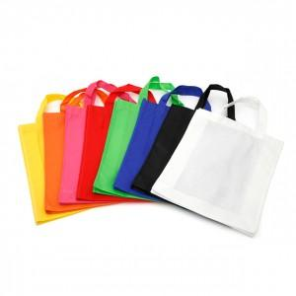

【상세/제작정보】 | 다용도로 사용할 수 있는 멀티백

【인쇄/포장옵션】 | 실크 / 비규격미포장

【공급단가】 | 수량 | 500~ | 1,000~ | 2,000~ | 3,000~ | 5,000~
*VAT별도 | 단가 | 810원 | 780원 | 750원 | 720원 | 700원

【상품 URL】 | https://www.synergygift.co.kr:443/src/goods_detail.php?gdno=10641

